Sheet1
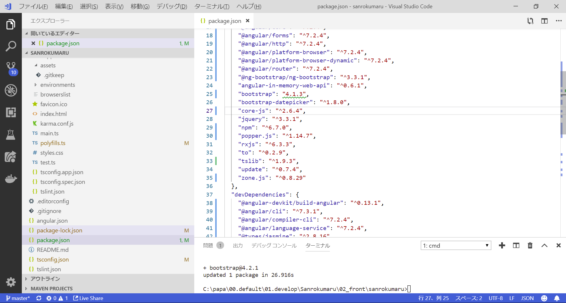
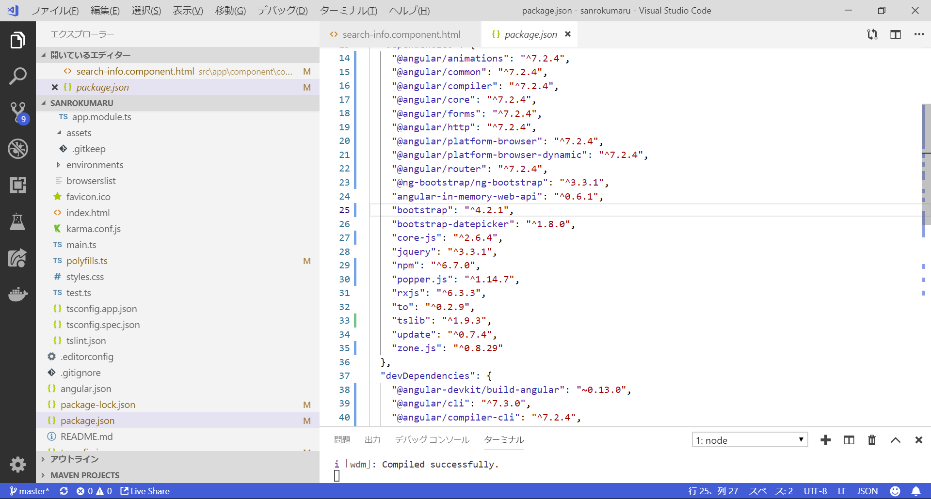

bootstrapのバージョンが上がっておかしくなった

もとはbootstrap: "^4.1.3"

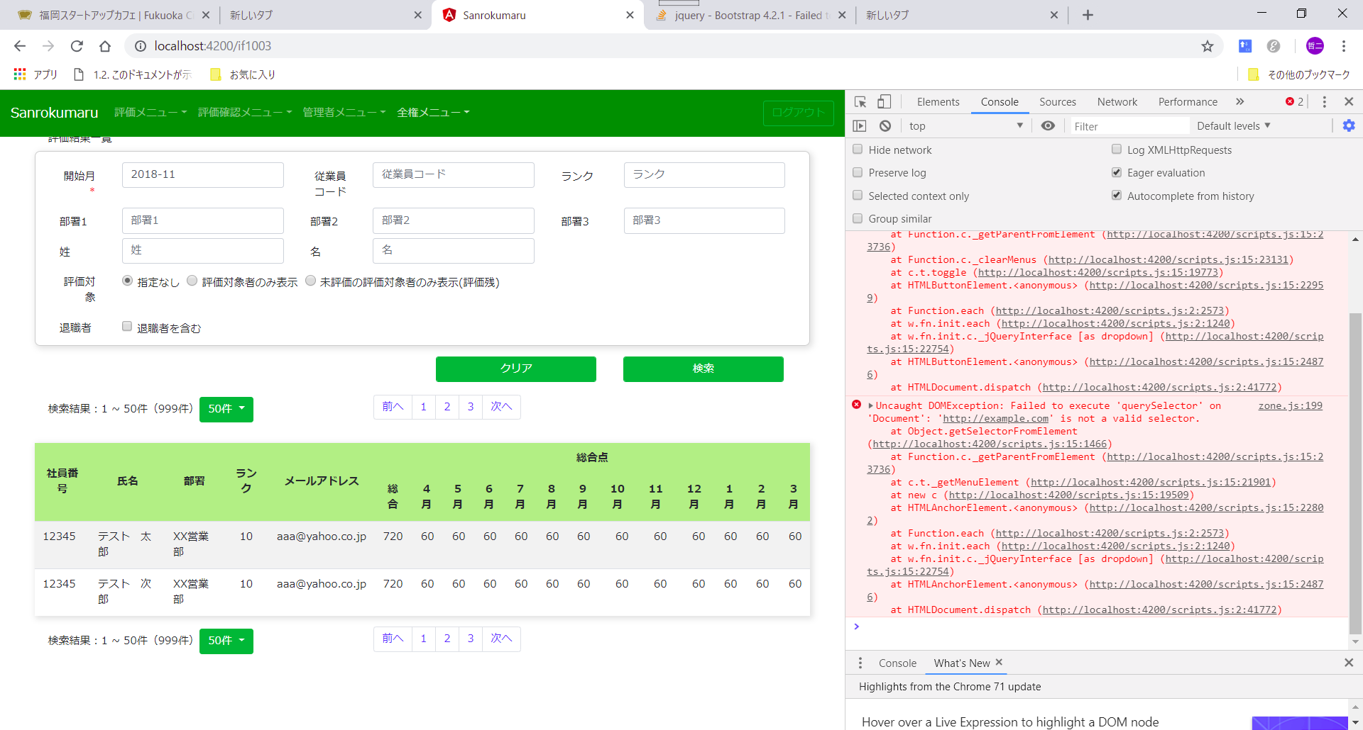

まだ未解決らしい
https://github.com/twbs/bootstrap/issues/27903#issuecomment-449600715

https://stackoverflow.com/questions/53921939/bootstrap-4-2-1-failed-to-execute-queryselector-on-document-javascriptv

ng-bootstrap 3.3 dropdown Uncaught DOMException: Failed to execute 'querySelectorall' on 'Document': 'http://example.com' is not a valid selector.

結局bootstrapのバージョンを4.1.3に戻した。

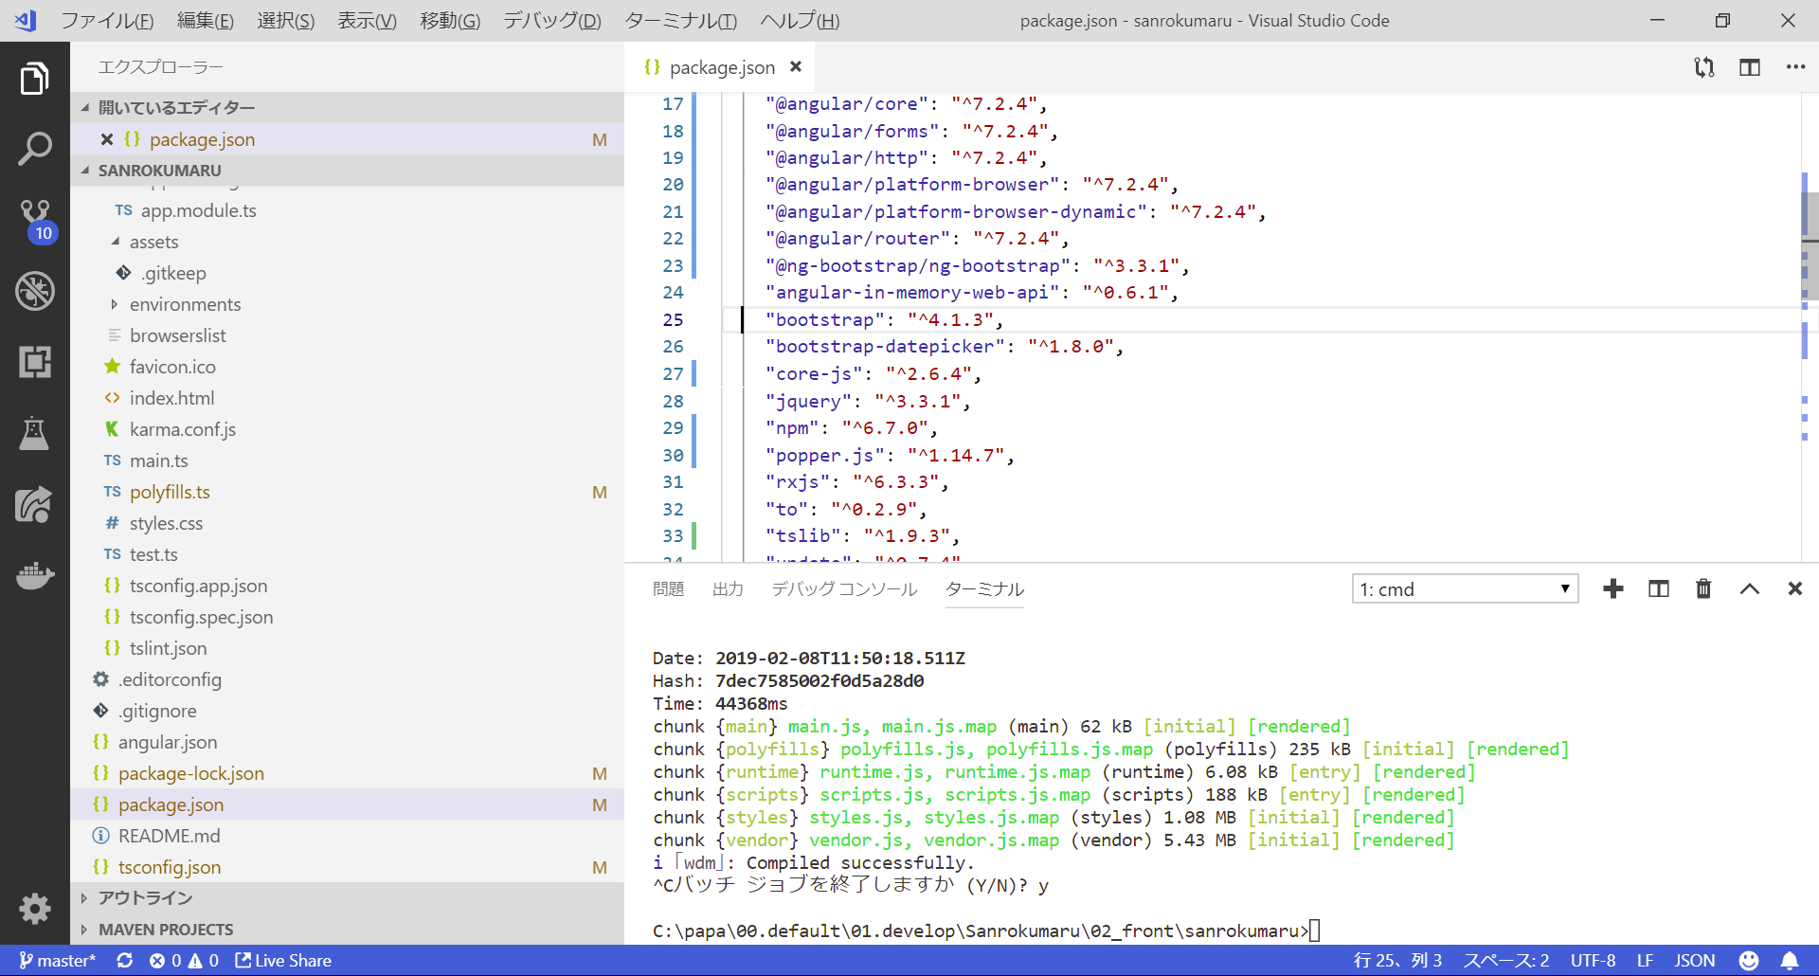

npm update

でも変わらない

npm clean

npm install bootstrap@4.1.3

最新を消すのはやめた

4.2.1

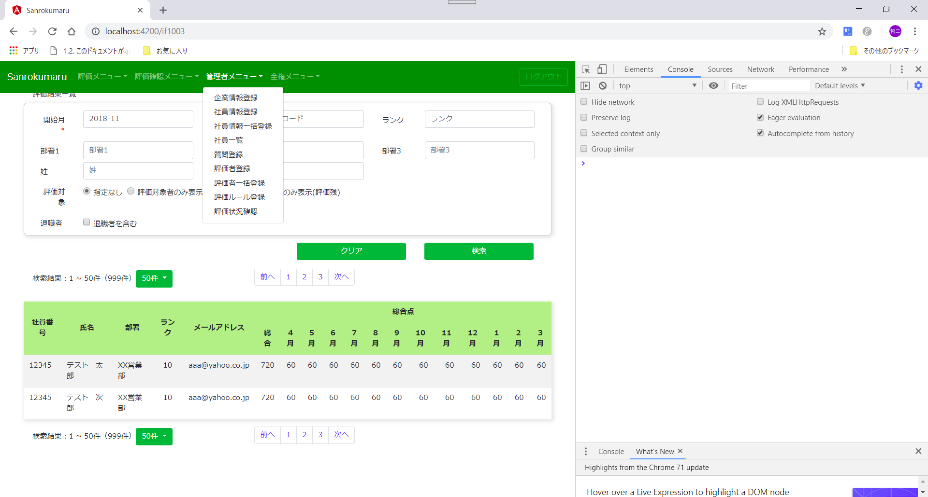

https://github.com/twbs/bootstrap/issues/27903#issuecomment-449600715

